E-Rモデル エンティティ一覧
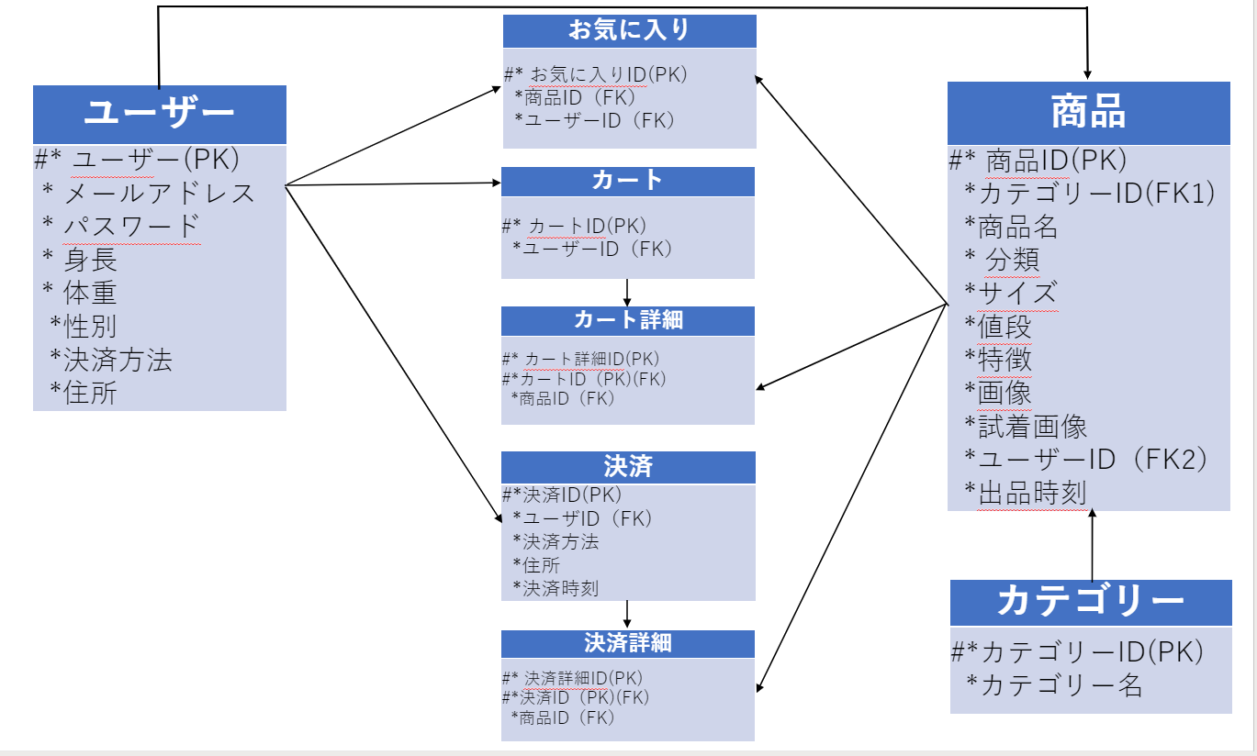
E-R図
システム名 |  | しちゃっく |  | 作成者 | 2022-10-26
工程名 |  | システム設計 |  | 作成日付 | 上田・山下・糸山
ドキュメント名 |  | しちゃっく データベース設計書 |  | バージョン | var.1.0
E-R図ID |  | ER001 |  | 更新者
概要 |  | しちゃっくにおけるデータベースモデルを示す |  | 更新日付

エンティティ一覧
No. | 論理エンティティ名 | 物理エンティティ名 | エンティティ種別 | 定義
1 | ユーザー | usaers | マスター | ユーザー一覧
2 | お気に入り | favorite | イベント | ユーザーのお気に入り一覧
3 | カート | cart | イベント | ユーザーのカート一覧
4 | カート詳細 | cart_detail | イベント | カートに入っている詳細一覧
5 | 決済 | settlement | イベント | ユーザーの決済一覧
6 | 決済詳細 | settlement_detail | イベント | ユーザーの決済詳細一覧
7 | 商品 | items | マスター | 商品一覧
8 | カテゴリー | category | マスター | カテゴリー一覧
E-Rモデル図

